상품제안서
뮤스트 메가스퀘어링 USB 3.0 메모리(256GB) | 상품코드: S44023

 |  |  |  |  |  |  | 02-713-8555 | www.synergygift.co.kr
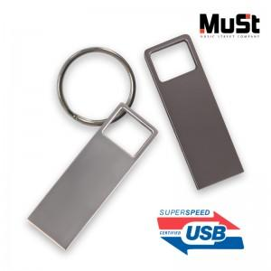

【상세/제작정보】

【인쇄/포장옵션】 | 레이저 / 포장지포장

【공급단가】 | 수량 | 50~ | 100~ | 300~ | 1,000~ | 3,000~
*VAT별도 | 256GB | 23,400원 | 22,840원 | 21,910원 | 21,340원 | 20,780원

【상품 URL】 | https://www.synergygift.co.kr:443/src/goods_detail.php?gdno=44023

